★提出紙
★この色のセルへ入力してください。
★名前の６文字ルールをお願いします。
全部で６文字になるように入力してください。
（それより多いときはかまいません）
例
１２３４５６
坂本 龍馬
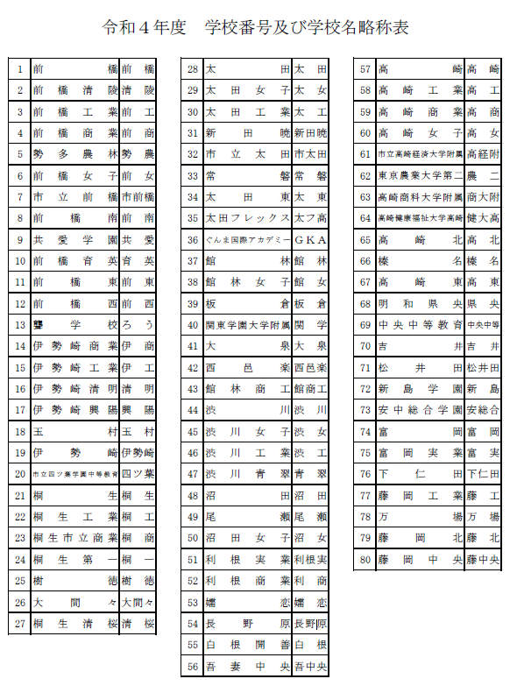
令和５年度 全国高校バドミントン選手権大会県予選会
 |  |  |  | 参 加 申 込 書
 | （学校対抗戦） | 男 |  |  |  |  | （学校番号）
学 校 名
学 校 長 名 |  |  |  |  |  | 引率責任者
監督 |  |  |  |  | 印 | TEL
コーチ |  |  |  |  |  | メールアドレス
マネージャー |  |  |  |  | 学年 | 日バ登録番号 | 備考
選 手 | 主将
 | 2
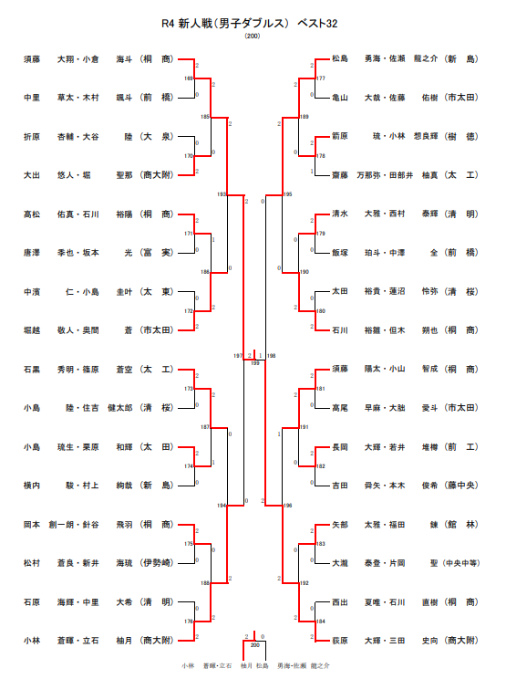
 | 3
 | 4
 | 5
 | 6
 | 7

個人戦ダブルス （各校枠 ５組） |  |  |  |  | 追加枠 「R４新人大会Ｄベスト32」に進出した数のみ追加可能です。
ﾗﾝｸ | 選 手 名 |  | 学年 |  | ﾗﾝｸ | 選 手 名 |  | 学年

【注意】
追加枠は、ベスト３２以上に入った「選手」ではなく、学校が獲得した「枠」として考えて下さい。
６

７

※【ランク】については、
申込選手全てに、通し番号で記入してください。
㊟未記入の場合は、「新人大会ベスト３２枠」の上からランクを割り当てます。

